Sheet1
標準 | パーツ内の切り取りオブジェクトを使用して、カタログパーツと干渉する有効なアセンブリ内のすべてのパーツを切り取ります。
ネジ | 第 1 切り取りオブジェクトを使用して、カタログパーツと干渉する有効なアセンブリのパーツを、最後のパーツを除き、すべて切り取ります。第 2 切り取りオブジェクトを使用して、カタログパーツと干渉する有効なアセンブリの最後のパーツを切り取ります。
配置コンポーネント | 第 1 切り取りオブジェクトを使用して、カタログパーツと干渉する有効なアセンブリの最初のパーツを切り取ります。第 2 切り取りオブジェクトを使用して、カタログパーツと干渉する有効なアセンブリのその他のパーツをすべて切り取ります。
これは、機能しません
エジェクタ | 第 1 切り取りオブジェクトを使用して、メインアセンブリのパーツを、A 側のパーツとカタログパーツと干渉する有効なパーツを除き、すべて切り取ります。
なし | 自動切り取り操作は一切行いません。
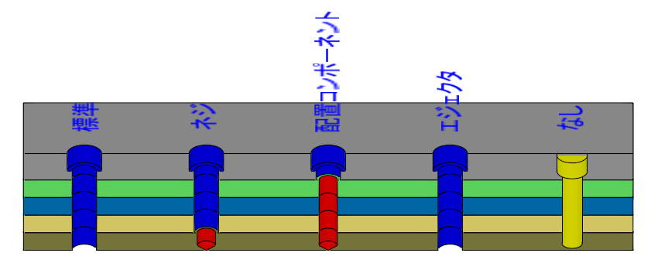
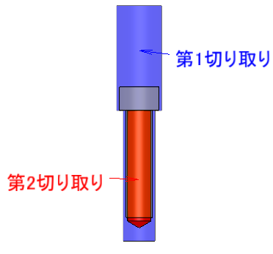

配置面
最初のパーツ

最後のパーツ

